Kapak
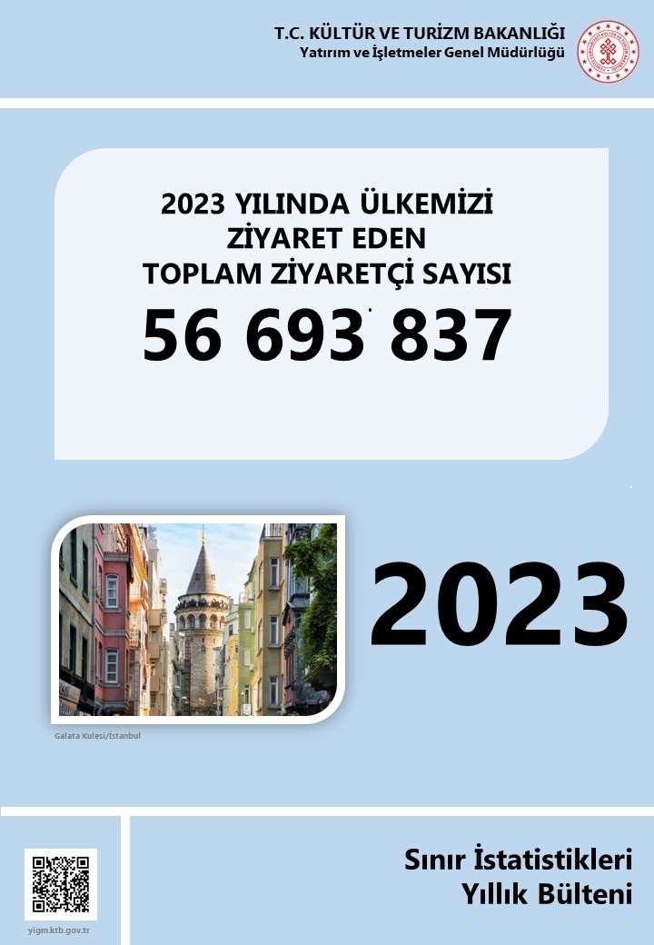

Kişiler
BU YAYININ 5846 SAYILI FİKİR VE SANAT ESERLERİ KANUNU’NA GÖRE HER HAKKI T.C. KÜLTÜR VE TURİZM BAKANLIĞI’NA AİTTİR. GERÇEK VE TÜZEL KİŞİLER TARAFINDAN İZİNSİZ ÇOĞALTILAMAZ VE DAĞITILAMAZ.

YAYIN NO : 2024 /4
ISSN – 1300 - 6932

BİLGİ TALEPLERİ İÇİN
ADRES :
T.C. KÜLTÜR VE TURİZM BAKANLIĞI
YATIRIM VE İŞLETMELER GENEL MÜDÜRLÜĞÜ
ARAŞTIRMA VE DEĞERLENDİRME DAİRE BAŞKANLIĞI
İSMET İNÖNÜ BULVARI NO : 32
EMEK/ANKARA
TELEFON :
+ (312) 470 71 17 + (312) 470 71 38 + (312) 470 80 00
FAKS :
+ (312) 212 20 05

E- Posta : istatistik@ktb.gov.tr Internet Web : http:// www.ktb.gov.tr

YÖNETİM
VERİ HAZIRLAMA VE DEĞERLENDİRME

GENEL MÜDÜR : NEŞE ÇILDIK
GENEL MÜDÜR YARDIMCISI : LEVENT KIRCAN
DAİRE BAŞKANI : HALİL SAĞKURT
GRUP SORUMLUSU : SERPİL GÜNEY AKKOYUN

VERİ DEĞERLENDİRME : Hüdaverdi ARIK İstatistikçi
VERİ HAZIRLAMA : Hüdaverdi ARIK İstatistikçi Mukaddes GÜLEÇ Şef
H.Avni ALTINDAL İşçi

